2020_07_data
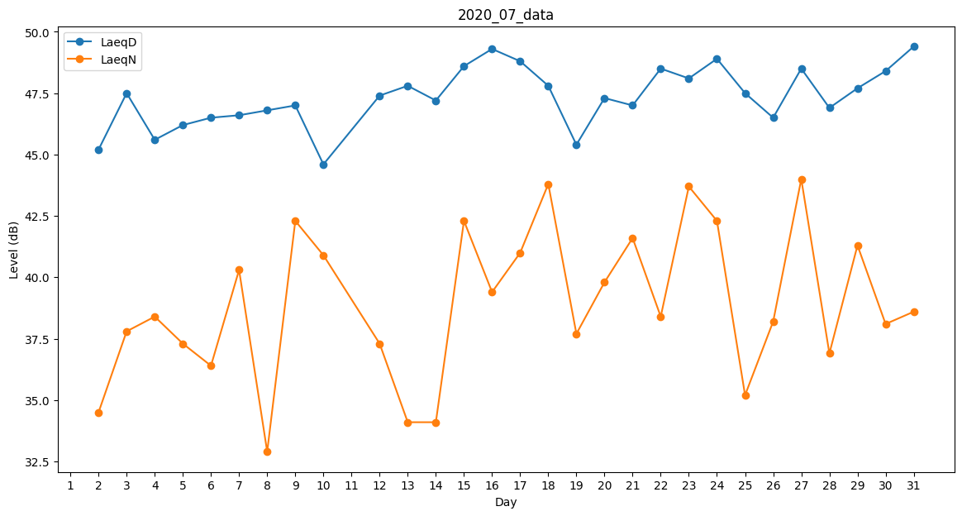
Day | LaeqD | LaeqN
1 | 43.5 | 0
2 | 45.2 | 34.5
3 | 47.5 | 37.8
4 | 45.6 | 38.4
5 | 46.2 | 37.3
6 | 46.5 | 36.4
7 | 46.6 | 40.3
8 | 46.8 | 32.9
9 | 47 | 42.3
10 | 44.6 | 40.9
11 | 46.5 | 0
12 | 47.4 | 37.3
13 | 47.8 | 34.1
14 | 47.2 | 34.1
15 | 48.6 | 42.3
16 | 49.3 | 39.4
17 | 48.8 | 41
18 | 47.8 | 43.8
19 | 45.4 | 37.7
20 | 47.3 | 39.8
21 | 47 | 41.6
22 | 48.5 | 38.4
23 | 48.1 | 43.7
24 | 48.9 | 42.3
25 | 47.5 | 35.2
26 | 46.5 | 38.2
27 | 48.5 | 44
28 | 46.9 | 36.9
29 | 47.7 | 41.3
30 | 48.4 | 38.1
31 | 49.4 | 38.6

